9.1
r0 | 2.00% | θ | 4.00% |  | a^2 | 4.00
a | 2.00 | σ | 8.00% |  | σ^2 | 0.64%

T | B(0T) | A(0T) | R(0T) | D列 計算式
0.0 | 0.000 | 0.00000 | 2.00% | = -C5/A5 + B1*B5/A5
0.5 | 0.316 | -0.00729 | 2.72% | = -C6/A6 + B1*B6/A6
1.0 | 0.432 | -0.02240 | 3.10% | = -C7/A7 + B1*B7/A7
1.5 | 0.475 | -0.04036 | 3.32% | (以下同じ)
2.0 | 0.491 | -0.05935 | 3.46%
2.5 | 0.497 | -0.07873 | 3.55%
3.0 | 0.499 | -0.09825 | 3.61%
3.5 | 0.500 | -0.11782 | 3.65%
4.0 | 0.500 | -0.13741 | 3.69%
4.5 | 0.500 | -0.15700 | 3.71%
5.0 | 0.500 | -0.17660 | 3.73%
5.5 | 0.500 | -0.19620 | 3.75%
6.0 | 0.500 | -0.21580 | 3.76%
6.5 | 0.500 | -0.23540 | 3.78%
7.0 | 0.500 | -0.25500 | 3.79%
7.5 | 0.500 | -0.27460 | 3.79%
8.0 | 0.500 | -0.29420 | 3.80%
8.5 | 0.500 | -0.31380 | 3.81%
9.0 | 0.500 | -0.33340 | 3.82%
9.5 | 0.500 | -0.35300 | 3.82%
10.0 | 0.500 | -0.37260 | 3.83%

9.1(2)
r0 | 2.50% | θ | 4.00%
a | 2.00 | σ | 8.00% | a^2 | 4.00 | σ^2 | 0.64%

 |  | r=2%
0.0 | 2.50% | 2.00%
0.5 | 3.04% | 2.72%
1.0 | 3.32% | 3.10%
1.5 | 3.48% | 3.32%
2.0 | 3.58% | 3.46%
2.5 | 3.65% | 3.55%
3.0 | 3.69% | 3.61%
3.5 | 3.72% | 3.65%
4.0 | 3.75% | 3.69%
4.5 | 3.77% | 3.71%
5.0 | 3.78% | 3.73%
5.5 | 3.79% | 3.75%
6.0 | 3.81% | 3.76%
6.5 | 3.81% | 3.78%
7.0 | 3.82% | 3.79%
7.5 | 3.83% | 3.79%
8.0 | 3.83% | 3.80%
8.5 | 3.84% | 3.81%
9.0 | 3.84% | 3.82%
9.5 | 3.85% | 3.82%
10.0 | 3.85% | 3.83%
T | B(0T) | A(0T) | R(0T)
0.0 | 0.000 | 0.00000 | 2.50%
0.5 | 0.316 | -0.00729 | 3.04%
1.0 | 0.432 | -0.02241 | 3.32%
1.5 | 0.475 | -0.04036 | 3.48%
2.0 | 0.491 | -0.05936 | 3.58%
2.5 | 0.497 | -0.07873 | 3.65%
3.0 | 0.499 | -0.09825 | 3.69%
3.5 | 0.500 | -0.11782 | 3.72%
4.0 | 0.500 | -0.13741 | 3.75%
4.5 | 0.500 | -0.15701 | 3.77%
5.0 | 0.500 | -0.17660 | 3.78%
5.5 | 0.500 | -0.19620 | 3.79%
6.0 | 0.500 | -0.21580 | 3.81%
6.5 | 0.500 | -0.23540 | 3.81%
7.0 | 0.500 | -0.25500 | 3.82%
7.5 | 0.500 | -0.27460 | 3.83%
8.0 | 0.500 | -0.29420 | 3.83%
8.5 | 0.500 | -0.31380 | 3.84%
9.0 | 0.500 | -0.33340 | 3.84%
9.5 | 0.500 | -0.35300 | 3.85%
10.0 | 0.500 | -0.37260 | 3.85%

9.1(3)
r0 | 2.00% | θ | 4.00%
a | 0.30 | σ | 8.00% | a^2 | 0.09 | σ^2 | 0.64%

T | B(0T) | A(0T) | R(0T)
0.0 | 0.000 | 0.00000 | 2.00%
0.5 | 0.464 | -0.00131 | 2.12%
1.0 | 0.864 | -0.00459 | 2.19%
1.5 | 1.208 | -0.00908 | 2.22%
2.0 | 1.504 | -0.01427 | 2.22%
2.5 | 1.759 | -0.01979 | 2.20%
3.0 | 1.978 | -0.02541 | 2.17%
3.5 | 2.167 | -0.03097 | 2.12%
4.0 | 2.329 | -0.03636 | 2.07%
4.5 | 2.469 | -0.04154 | 2.02%
5.0 | 2.590 | -0.04648 | 1.97%
5.5 | 2.693 | -0.05116 | 1.91%
6.0 | 2.782 | -0.05559 | 1.85%
6.5 | 2.859 | -0.05978 | 1.80%
7.0 | 2.925 | -0.06375 | 1.75%
7.5 | 2.982 | -0.06751 | 1.70%
8.0 | 3.031 | -0.07108 | 1.65%
8.5 | 3.073 | -0.07449 | 1.60%
9.0 | 3.109 | -0.07774 | 1.55%
9.5 | 3.141 | -0.08087 | 1.51%
10.0 | 3.167 | -0.08387 | 1.47%

9.1(4)
r0 | 2.50% | θ | 4.00%
a | 0.30 | σ | 8.00% | a^2 | 0.09 | σ^2 | 0.64%

 |  | Original
0.0 | 2.50% | 2.00%
0.5 | 2.58% | 2.12%
1.0 | 2.62% | 2.19%
1.5 | 2.62% | 2.22%
2.0 | 2.59% | 2.22%
2.5 | 2.55% | 2.20%
3.0 | 2.50% | 2.17%
3.5 | 2.43% | 2.12%
4.0 | 2.36% | 2.07%
4.5 | 2.29% | 2.02%
5.0 | 2.22% | 1.97%
5.5 | 2.15% | 1.91%
6.0 | 2.09% | 1.85%
6.5 | 2.02% | 1.80%
7.0 | 1.96% | 1.75%
7.5 | 1.89% | 1.70%
8.0 | 1.84% | 1.65%
8.5 | 1.78% | 1.60%
9.0 | 1.73% | 1.55%
9.5 | 1.68% | 1.51%
10.0 | 1.63% | 1.47%
T | B(0T) | A(0T) | R(0T)
0.0 | 0.000 | 0.00000 | 2.50%
0.5 | 0.464 | -0.00131 | 2.58%
1.0 | 0.864 | -0.00459 | 2.62%
1.5 | 1.208 | -0.00908 | 2.62%
2.0 | 1.504 | -0.01427 | 2.59%
2.5 | 1.759 | -0.01979 | 2.55%
3.0 | 1.978 | -0.02541 | 2.50%
3.5 | 2.167 | -0.03097 | 2.43%
4.0 | 2.329 | -0.03636 | 2.36%
4.5 | 2.469 | -0.04154 | 2.29%
5.0 | 2.590 | -0.04648 | 2.22%
5.5 | 2.693 | -0.05116 | 2.15%
6.0 | 2.782 | -0.05559 | 2.09%
6.5 | 2.859 | -0.05978 | 2.02%
7.0 | 2.925 | -0.06375 | 1.96%
7.5 | 2.982 | -0.06751 | 1.89%
8.0 | 3.031 | -0.07108 | 1.84%
8.5 | 3.073 | -0.07449 | 1.78%
9.0 | 3.109 | -0.07774 | 1.73%
9.5 | 3.141 | -0.08087 | 1.68%
10.0 | 3.167 | -0.08387 | 1.63%

9.2
Hull White モデル イールドカーブ |  |  |  | alpha | Xt | Xt のシフト
 |  |  |  | 1.00 | 0.0000% | -0.3000% | 0.3000%
T | Mar12'12 | B(0, T) | A' (0, T) | P(t, T) | R(t, T) | R(t, T) |  | ( I列計算式 )
0.0 | 1.00000 | 0.00000 | 0.00000 | 1.00000
0.5 | 0.99829 | 0.39347 | 0.00000 | 0.99829 | 0.343% | 0.107% | 0.579% | =-(LN(B5/B4)+D5-C5*I2)/A5
1.0 | 0.99663 | 0.63212 | 0.00000 | 0.99663 | 0.337% | 0.148% | 0.527% | =-(LN(B6/B4)+D6-C6*I2)/A6
1.5 | 0.99487 | 0.77687 | 0.00000 | 0.99487 | 0.343% | 0.187% | 0.498% | ( 以下 同じ)
2.0 | 0.99320 | 0.86466 | 0.00000 | 0.99320 | 0.341% | 0.211% | 0.471%
2.5 | 0.99123 | 0.91792 | 0.00000 | 0.99123 | 0.352% | 0.242% | 0.463%
3.0 | 0.98921 | 0.95021 | 0.00000 | 0.98921 | 0.362% | 0.267% | 0.457%
10行目式 C10ｾﾙ = BB(A4,A10,E2) D10ｾﾙ = AA(A4,A10,E2)
E10ｾﾙ = B10/B4*exp(D10-C10* F2 ) F10ｾﾙ = -[ LN(B10/B4)+D10-C10 * F2 ] /A10
3.5 | 0.98677 | 0.96980 | 0.00000 | 0.98677 | 0.380% | 0.297% | 0.464%
4.0 | 0.98416 | 0.98168 | 0.00000 | 0.98416 | 0.399% | 0.326% | 0.473%
4.5 | 0.98084 | 0.98889 | 0.00000 | 0.98084 | 0.430% | 0.364% | 0.496%
5.0 | 0.97730 | 0.99326 | 0.00000 | 0.97730 | 0.459% | 0.400% | 0.519%
5.5 | 0.97270 | 0.99591 | 0.00000 | 0.97270 | 0.503% | 0.449% | 0.558%
6.0 | 0.96780 | 0.99752 | 0.00000 | 0.96780 | 0.546% | 0.496% | 0.595%
6.5 | 0.96176 | 0.99850 | 0.00000 | 0.96176 | 0.600% | 0.554% | 0.646%
7.0 | 0.95538 | 0.99909 | 0.00000 | 0.95538 | 0.652% | 0.609% | 0.695%
7.5 | 0.94783 | 0.99945 | 0.00000 | 0.94783 | 0.714% | 0.674% | 0.754%
8.0 | 0.94008 | 0.99966 | 0.00000 | 0.94008 | 0.772% | 0.735% | 0.810%
8.5 | 0.93139 | 0.99980 | 0.00000 | 0.93139 | 0.836% | 0.801% | 0.871%
9.0 | 0.92227 | 0.99988 | 0.00000 | 0.92227 | 0.899% | 0.866% | 0.932%
9.5 | 0.91267 | 0.99993 | 0.00000 | 0.91267 | 0.962% | 0.930% | 0.994%
10.0 | 0.90280 | 0.99995 | 0.00000 | 0.90280 | 1.023% | 0.993% | 1.053%
(24行計算式) |  | C24=BB(A4,A24,E2) | D24=AA(A4,A24,E2), E24=B24/B4*EXP(D24-C24*F2)

9.3
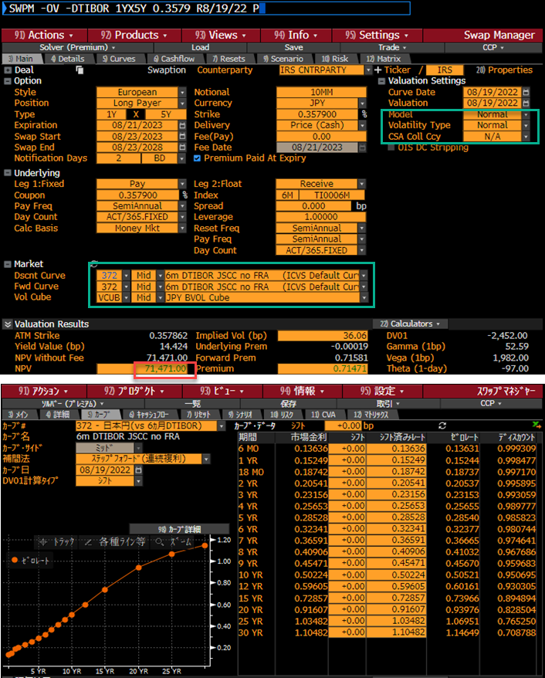
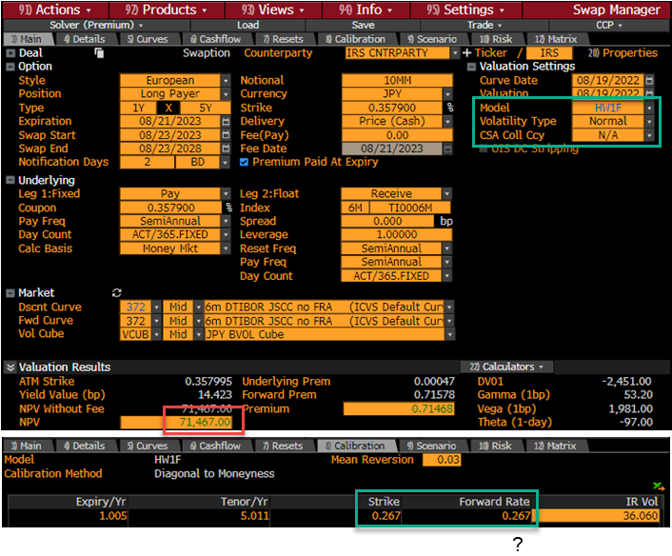

36.06はNormalボラ。
BBGはHWボラは開示していない。(DLIBは見れる？)

バミューダン
